エントリーシート
「クリーム色」のセルにもれなく
入力してください。
提出先： |  |  |  |  | 協会けんぽ広島支部 |  | FAX 082-568-1130

「ひろしま企業健康宣言」エントリーシート

 | 当事業所は、従業員が心身ともに健康で働き続けることができる会社を目指し、以下の①～⑥を宣言します。

 | ① 経営者自身が率先し、健康づくりに取り組みます ② 健康づくり担当者を設置します（健康保険委員登録 等） ③ 従業員の健康課題を把握し、改善に努めます ④ 協会けんぽと連携し、「健康づくりの好循環」の定着を図ります

・定期健診の受診率はやむを得ない場合を除き100％を目指します
・特定保健指導の実施率は35％以上を目指します
・要治療者に対する医療機関への早期受診勧奨により、重症化予防に努めます

 | ⑤ 労働基準法、労働安全衛生法などの法令を遵守します ⑥ 健康づくりに向けて次の取り組みを実施します

 |  | 一つ以上の項目に✓を入れてください（複数選択可）

 |  |  | 食生活の改善 |  |  | 運動機会の増進 |  | 受動喫煙対策

 |  |  | 感染症予防対策 |  |  | 過重労働対策 |  | メンタルヘルス対策

 |  |  | その他（ ） |  |  |  |  |  |  | ）

 | 宣言いただいた事業所名などの公表について、希望しない場合は右の□に✓を入れてください |  |  |  |  |  |  |  | ⇒

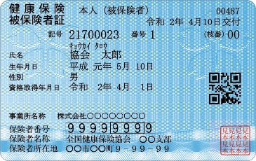
(郵便番号) 事業所 所在地

事業所 名称

電話番号

保険証の 記号
保険証の氏名の上部にある数字です。
※保険者番号の「01340017」
ではありません。
健康づくり 担当者氏名 （フルネーム）
メールマガジンの利用規約は
こちらからご確認ください
メール アドレス |  |  |  | @

※利用規約に同意の上、上記メールアドレスにメルマガの配信を行います。
※健康づくりご担当者様を上記宣言②に基づき「健康保険委員」として、併せてご登録させていただきます（健康保険事務や健康づくりに役立つ情報を提供いたします）。なお、健康保険委員は被保険者（ご本人）の方が対象です。

ＨＰ用（Excel版）
（2024.4）
協力事業者欄 |  |  |  |  |  |  | 担当

